상품제안서
스카이 lab필 WX1Mag 맥세이프 호환 고속 무선 보조배터리 | 상품코드: F31930

 |  |  |  |  |  |  | 02-412-0044 | www.easy1.co.kr
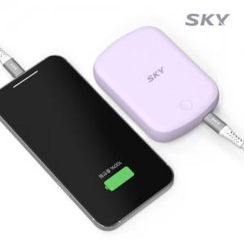

【상세/제작정보】

【인쇄/포장옵션】 | 레이저, 풀칼라 / 포장지포장

【공급단가】 | 수량 | 100~ | 300~ | 500~ | 1,000~ | 3,000~
*VAT별도 | 단가 | 37,760원 | 36,870원 | 36,280원 | 35,400원 | 34,810원

【상품 URL】 | http://www.easy1.co.kr/src/goods_detail.php?gdno=31930

